Sheet1
开平市中医院病房改造及能力提升项目-定制家具采购项目清单表
序号 | 家具名称 | 数量 | 单位 | 参考图片 | 规格(W*D*H)mm | 材料、工艺参数参考 | 备注
1 | 2位不锈钢候诊椅 | 5 | 张 |  |  | 304不锈钢，材质厚实，座底下需有支撑横杆，防止座面下陷
2 | 3位不锈钢候诊椅 | 50 | 张 | 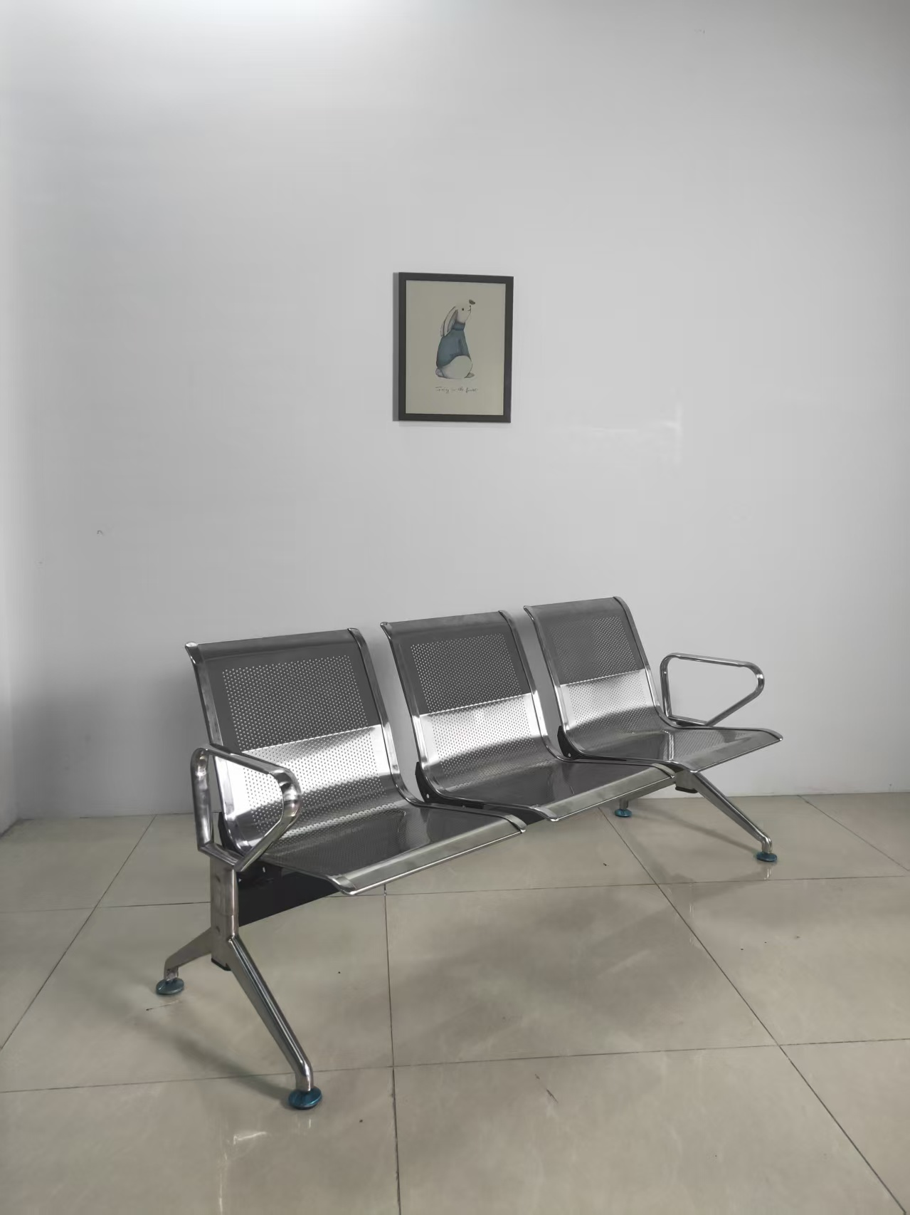
3 | 医生诊桌 | 30 | 张 |  | 1200*1200*750 | ENF/E0级18厘多层实木板，台面加厚27mm，金属脚。
4 | 办公桌 | 20 | 张 | 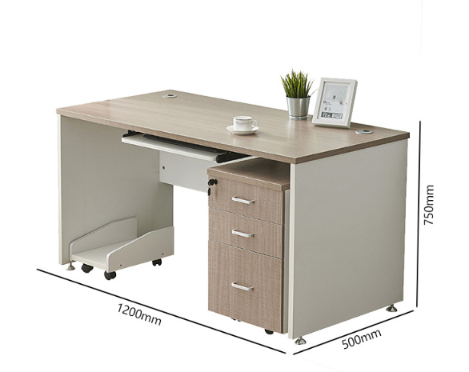 | 1200*500*750 | ENF/E0级18厘多层实木板，加厚台面，加厚桌脚，含键盘抽、活动抽屉柜，活动主机架，柜体18厘板
5 | 办公椅 | 60 | 张 | 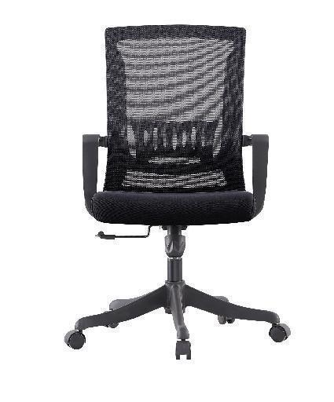 | 高度可升降，坐宽不少于45cm | 转椅由背板、扶手、连接件、坐板和椅脚组成。 1.背板：颜色为黑色，用增强塑料制成，具有结构坚固，韧性高等特点。 2.扶手：颜色为黑色，扶手及连接件原料为增强塑料。 3.坐板：坐板颜色为黑色，海绵为高强度定型阻燃海绵，密度为42#，坐板布颜色为黑色，坐板布具有阻燃，暗纹网布。 4.椅脚：椅脚采用电镀五金一次性压铸，经打磨，抛光而成，要求美观、坚固、耐用。 | 不可投报塑料椅脚产品
6 | 家属陪护椅 | 120 | 张 |  |  | 实木油漆或金属塑料面
7 | 患者座椅 | 70 | 张 | 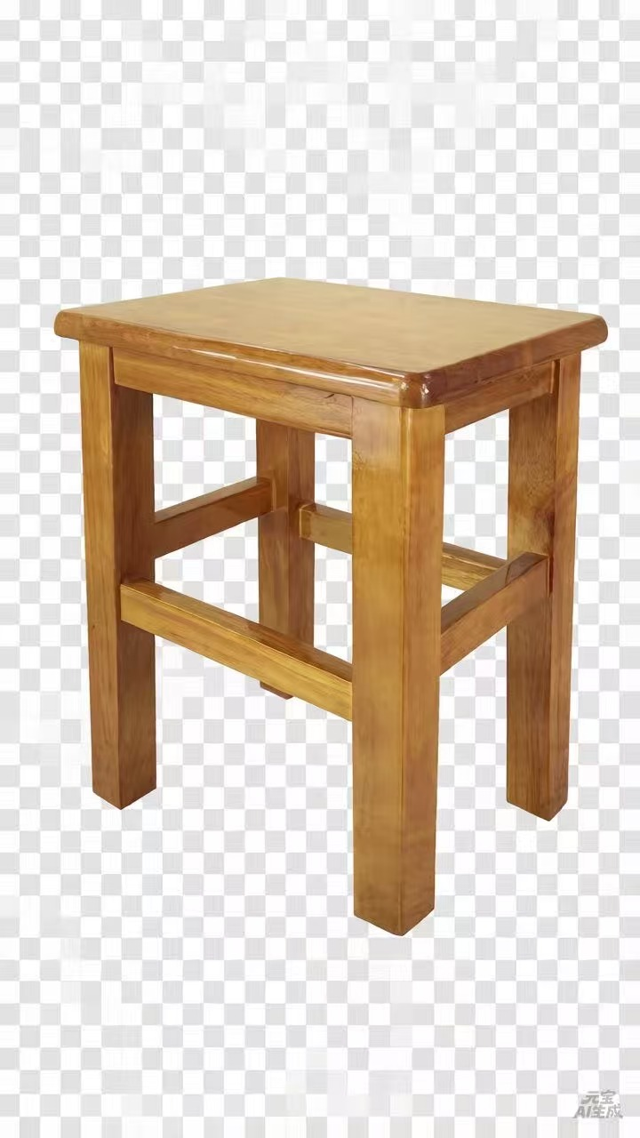 |  | 实木油漆
8 | 诊疗床 | 30 | 张 | 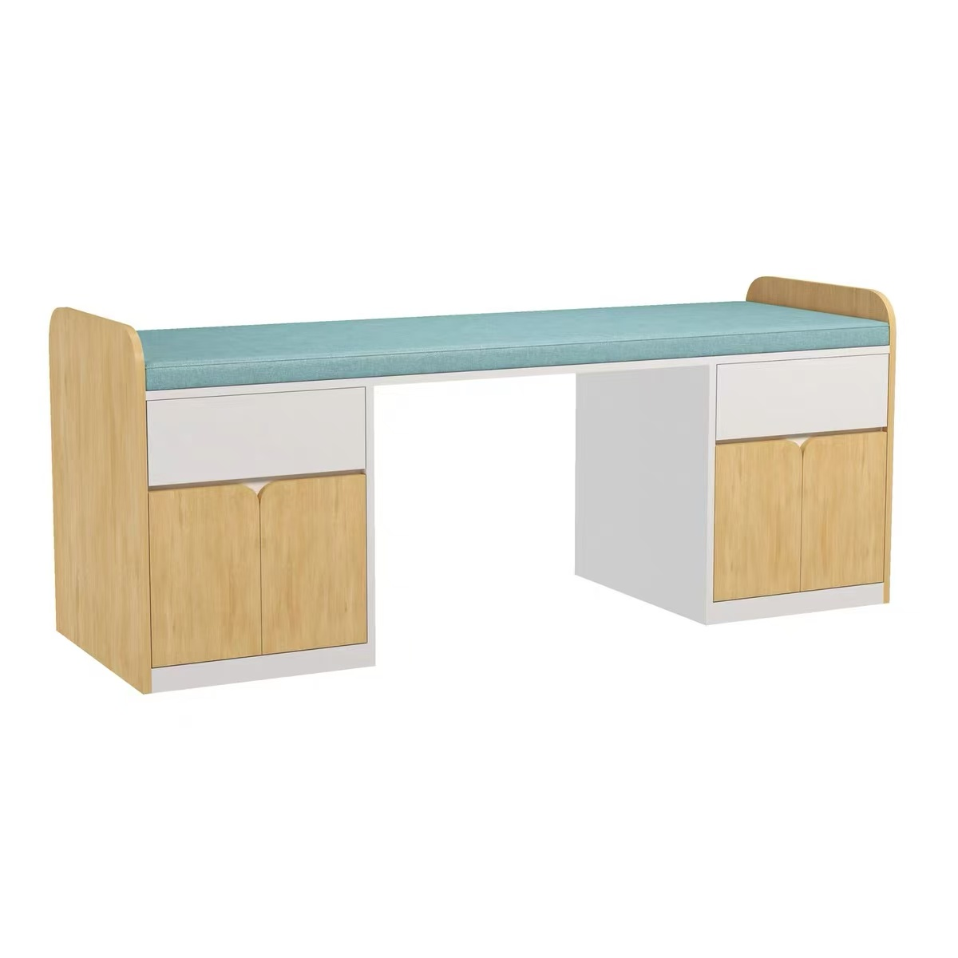 |  | ENF/E0级18厘多层实木板，带储物柜，带床垫。
9 | 理疗床 | 20 | 张 | 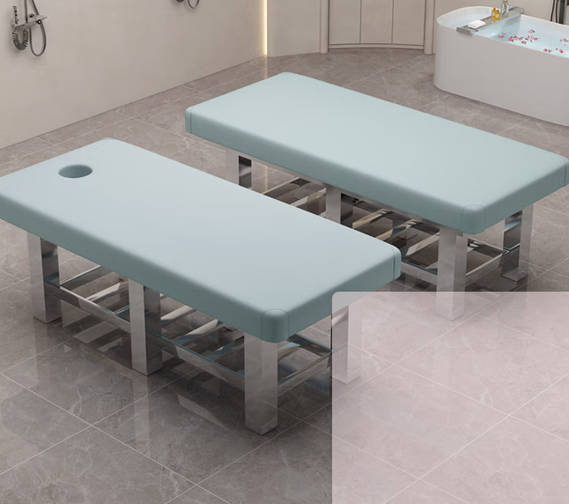 |  | 加厚不锈钢支架，床面皮质软包
10 | 储物柜 | 10 | 组 |  | 350*400*1900 | 冷轧钢板喷漆，厚度≥0.8mm
11 | 储物柜 | 5 | 组 | 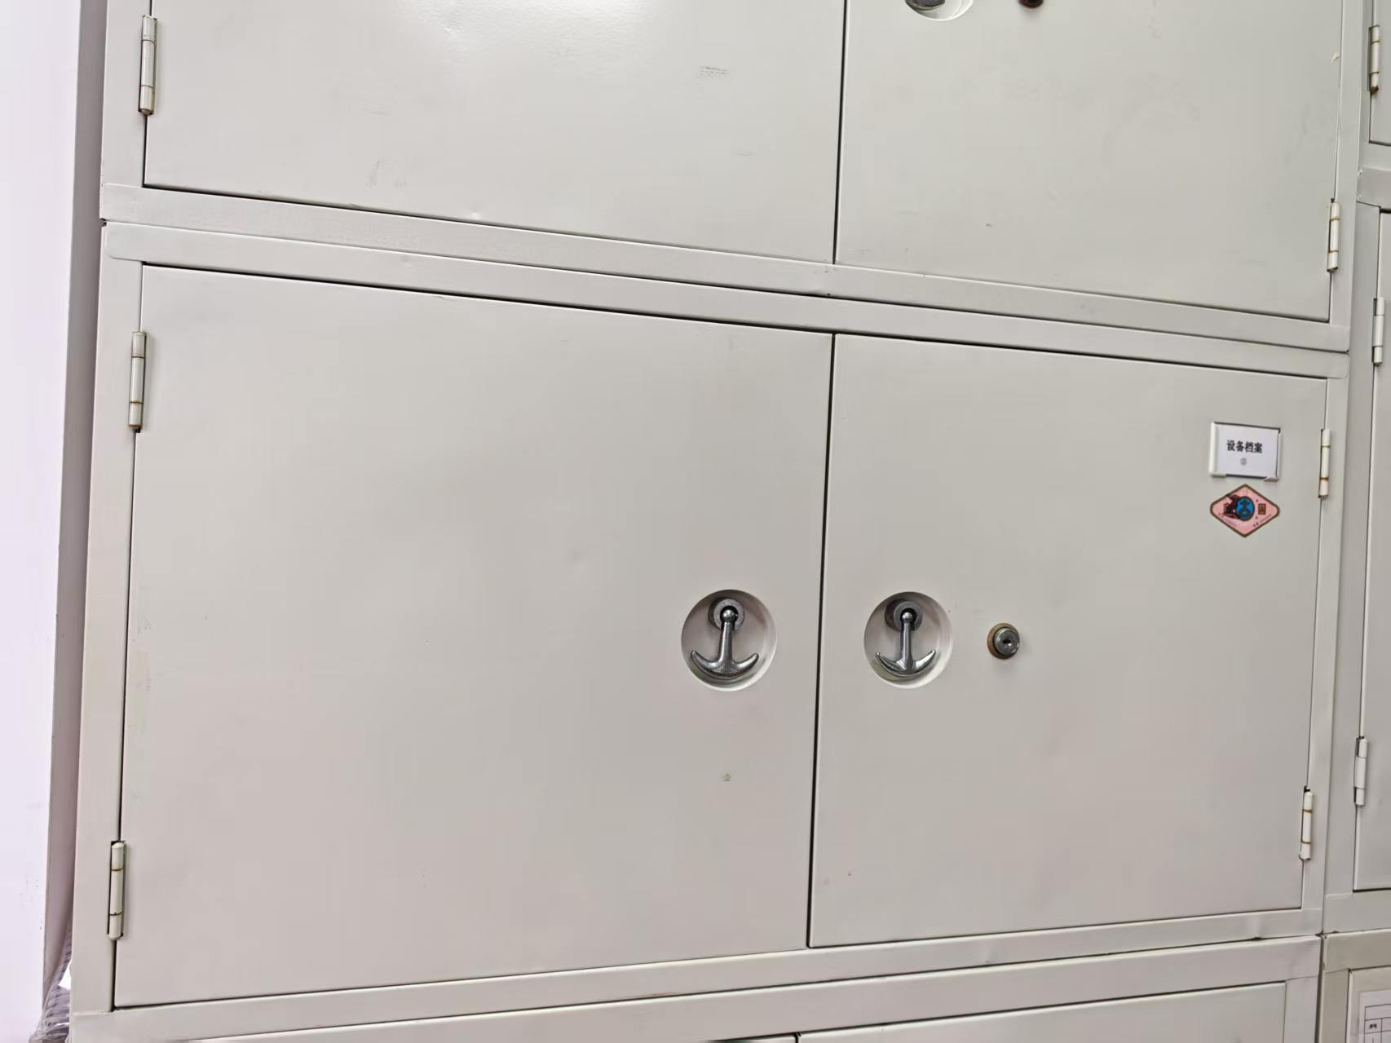 | 860*400*450 | 冷轧钢板喷漆，厚度≥0.8mm
12 | 餐桌椅 | 2 | 套 | 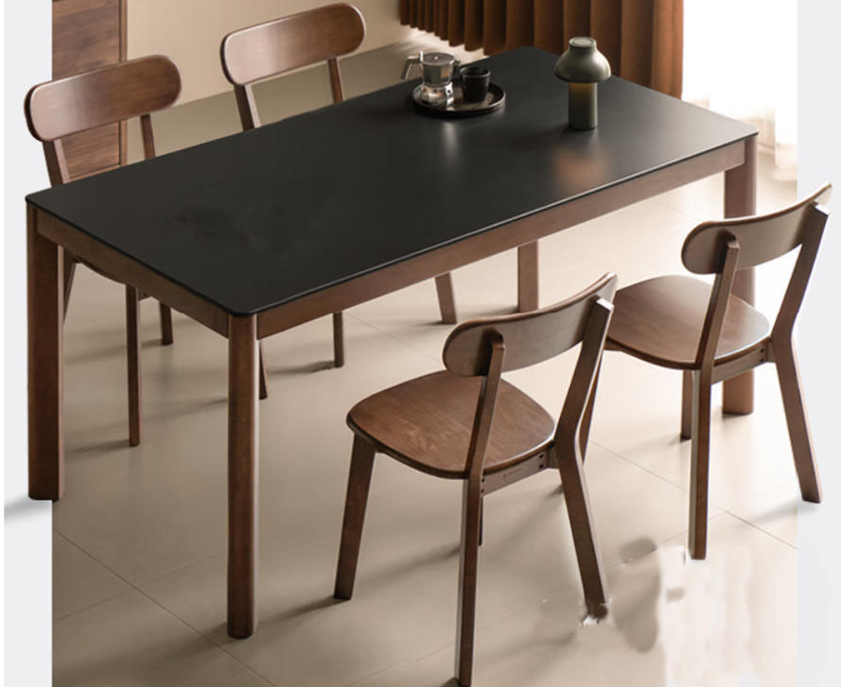 | 1800*900 | 实木石面餐桌*1，实木餐椅*6
13 | 会议桌 | 2 | 套 | 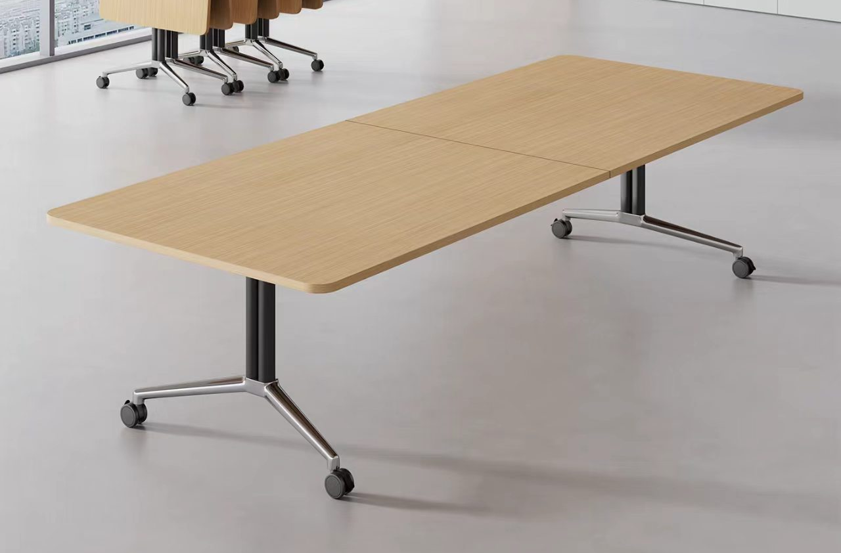 | 2200*1000
14 | 牙科医生椅 | 5 | 张 | 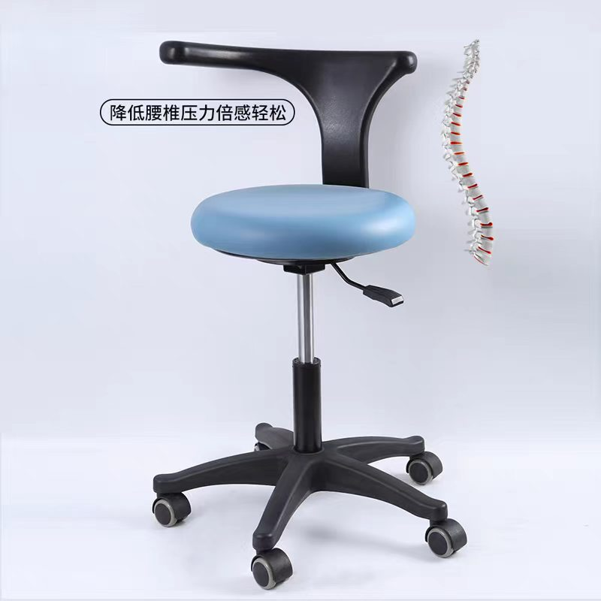 |  | 金属椅脚
15 | 操作台 | 5 | 张 | 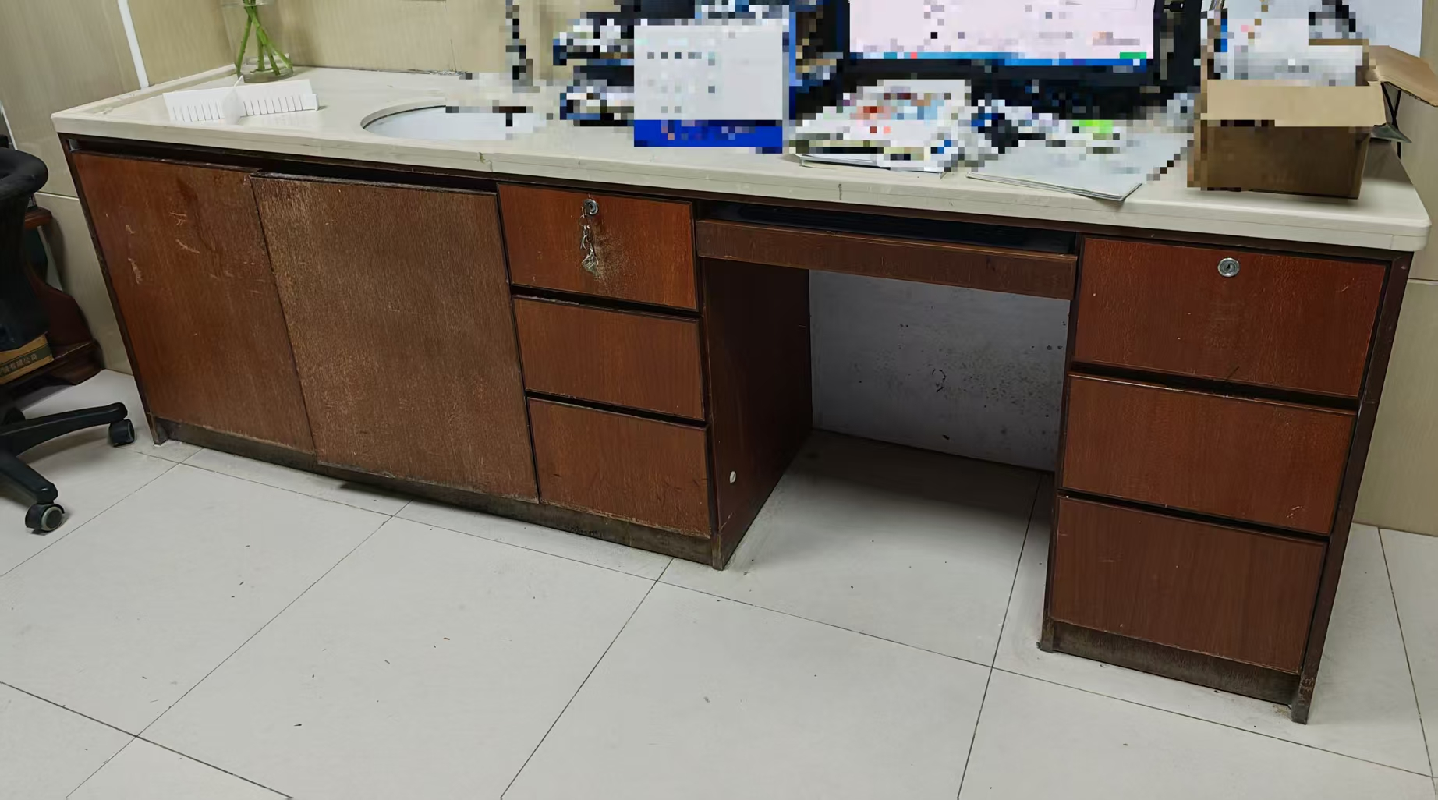 | 3000*800*500 | 石面木柜台（无洗手盆），左边1.5米为柜（分3柜门，内分2层），右边1.5米为电脑台（左右各3层抽屉，中间键盘位），距离左边缘50cm处立石挡板（材质与台面一致，高20cm，长40cm，靠内）
16 | 病床 | 10 | 张 | 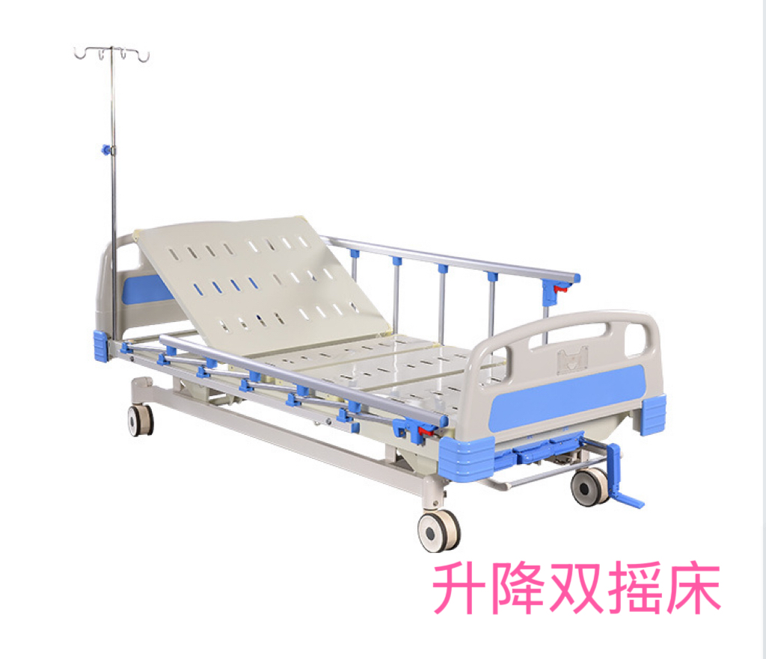 | 2060*970*530 | 手摇升降病床，采用钢喷塑材质，ABS床头尾板，静音脚轮，铝合金护栏，带输液杆，含床垫
17 | ABS床头柜 | 10 | 个 |  | 450*450*800 | 采用ABS和不锈钢制作，带推拉式托盘、抽屉、及毛巾架，内置活动式隔板
18 | 组合床 | 16 | 套 | 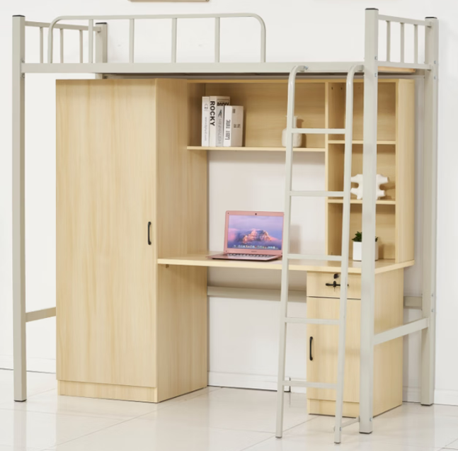 | 2000*900*2000 | 上层床下层书桌衣柜，床体采用优质加厚钢材

